关系图
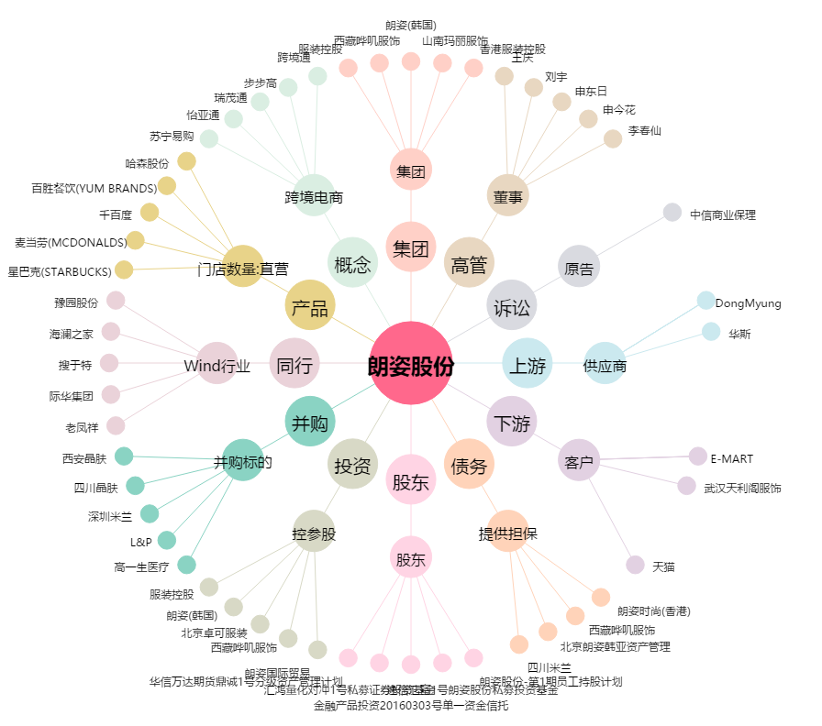
朗姿股份[002612.SZ] - 关系概览图

